간단 흐름도
스킬인벤토리 - 신규직원 추가작성, 테라에너지 스킬 추가작성, 경력 & 스킬 테이블 데이터

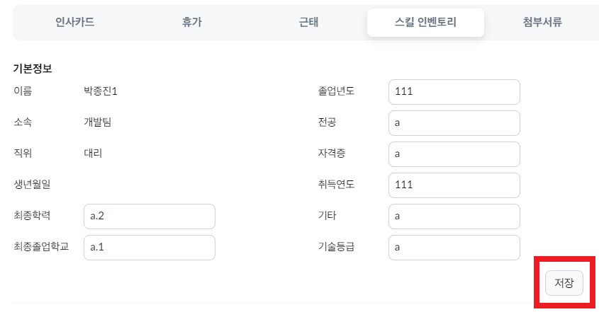

skillIventory.j sp
$("#btn").click(function(){ … }) -> /papyrus/skilInventoryBasic
버튼을 클릭시 /papyrus/skilInventoryBasic 컨트롤러 경로를 탄다음 skill_inventory_basic 테이블에 데이터 저장

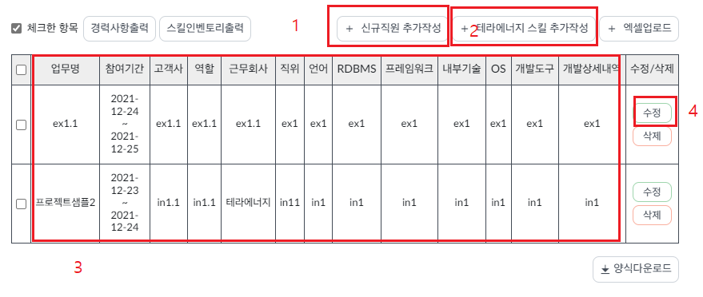

skillIventory.j sp

1. 신규직원 추가작성- 테라에너지 입사전 다른 회사에서의 경력사항을 작성하는 기능
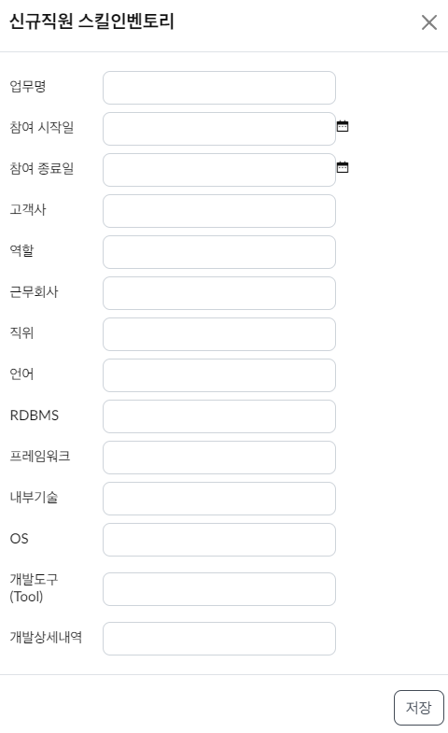
신규직원 추가작성 -> onclick="$('#skillModal_external').modal('show')" ->

 |  |  |  |  | 모달창

저장 -> onclick="saveSkillForm('skillModal_external_form','skillModal_external');" -> /papyrus/edit_skill_career -> skill_inventory_career_skill (테이블)

*특이사항 : 신규직원 스킬 인벤토리는 internal 이라는 hidden input의 값이 고정으로 1로 잡혀있습니다

2. 테라에너지 스킬 추가작성 - 테라에너지에 이미 재직중인 직원의 스킬을 추가하거나 수정하는 기능입니다

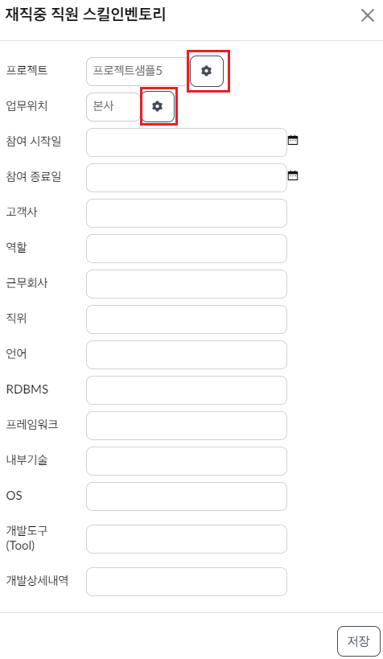
테라에너지 스킬 추가작성 -> onclick="openInternalSkillModal();" ->

 |  |  |  | 모달창1

저장 -> onclick="saveSkillForm(''skillModal_internal_form','skillModal_internal'');" -> /papyrus/edit_skill_career -> skill_inventory_career_skill (테이블)
*특이사항 : 테라에너지 스킬 인벤토리는 internal 이라는 hidden input의 값이 고정으로 2로 잡혀있습니다
 | 프로젝트' 데이터는 project_manage_projectinfo 테이블의 데이터를 불러와서 사용합니다
 | 업무위치' 데이터는 common_code 테이블에서 code_type_id 가 위치은걸로 가져옵니다(문서 작성 시점에선 4 로 잡혀있음)

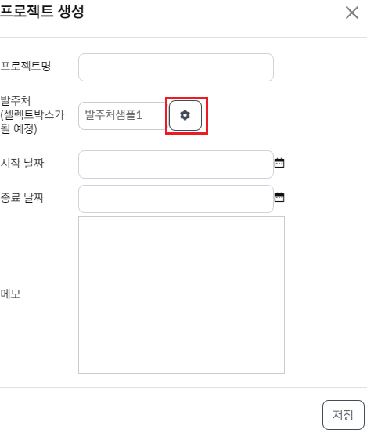
프로젝트 톱니바퀴 버튼 -> onclick="showProjectModal();" ->

 |  | 모달창2

저장버튼 -> onclick="saveProjectModalForm();" -> /papyrus/edit_project_mng_info -> project_manage_projectinfo (테이블)

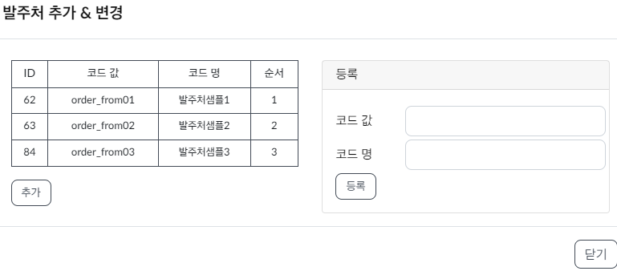
발주처 톱니바퀴 -> onclick="showInvenCommonCodeModal('28');" ->
*특이사항: 문서작성 시점에선 발주처 code_type_id가 28

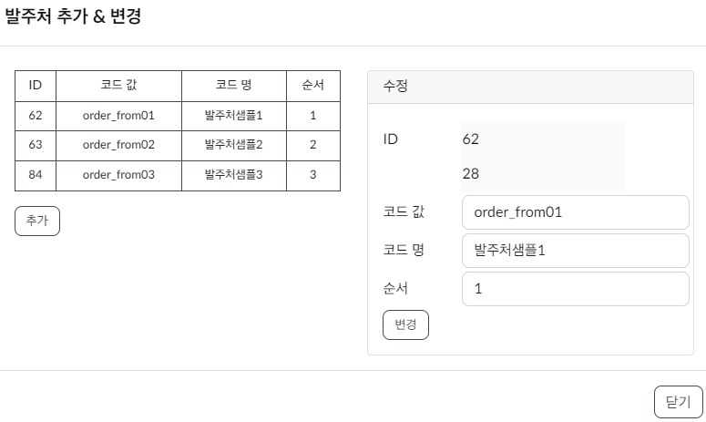

 |  |  | 모달창3

추가 or 등록버튼 -> onclick="saveskillInvenCommonCodeModal('skillInvenCommonCodeModal_alterform_form');" or onclick="saveskillInvenCommonCodeModal('skillInvenCommonCodeModal_insertform_form');" ->
 | /papyrus/edit_commoncode -> common_code (테이블)

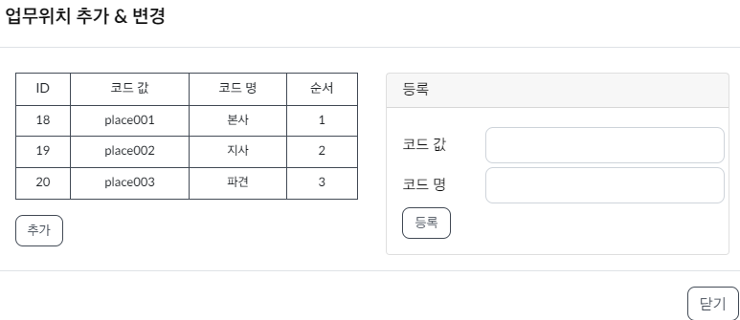
재직중 직원 스킬 폼에서 업무위치 톱니바퀴 -> onclick="showInvenCommonCodeModal('4');" ->
*특이사항: 문서작성 시점에선 업무위치 code_type_id가 4

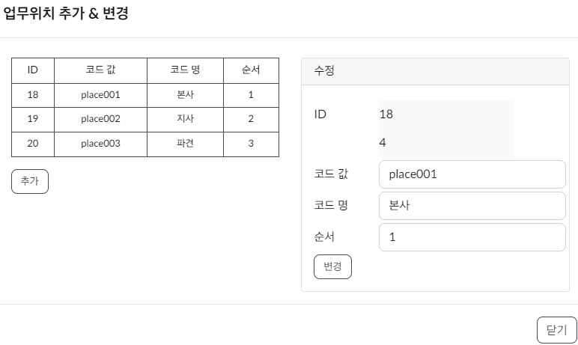

추가 or 등록버튼 -> onclick="saveskillInvenCommonCodeModal('skillInvenCommonCodeModal_alterform_form');" or onclick="saveskillInvenCommonCodeModal('skillInvenCommonCodeModal_insertform_form');" ->
 | /papyrus/edit_commoncode -> common_code (테이블)

모달창 설명
papyrus 모달창은 퍼블리셔분이 작업해주신 css, div 레이아웃 양식을 지켜주셔야 합니다

<div class="modal fade schedule-modal" tabindex="-1" role="dialog" id="모달창 id">
<div class="modal-dialog modal-dialog-centered" role="document">
<div class="modal-content">
<div class="modal-header">
<h5 class="modal-title">모달창 제목</h5>
<button type="button" class="btn-close" data-bs-dismiss="modal" aria-label="Close">
<span aria-hidden="true" onclick="$('#모달창 id').modal('hide');">&times;</span>
</button>
</div>

<div class="modal-body">

 |  | 넣고싶은 내용

 | </div>

<!-- /.modal-content -->
</div>
<!-- /.modal-dialog -->
</div>
</div>
<!-- /.modal -->

<button onclick="$('#모달창 id').modal('show');">모달창 띄우기 버튼</button>

모달창 2개를 연속으로 띄우고 싶다고 합시다

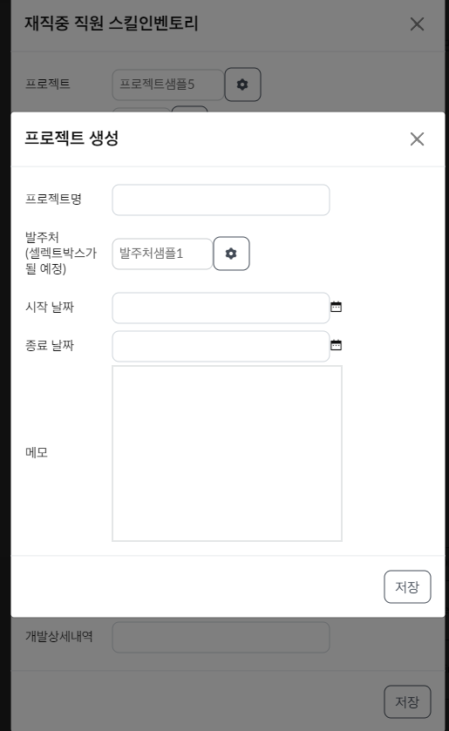

그러면 모달창 html 태그도 순서를 지켜서 나열해 주셔야 합니다.

<div> 재직중 직원 스킬 인벤토리 모달 html </div>

<div> 프로젝트 생성 모달 html </div>

